Shipment Manifest
.
Lista de embalaje - S26018
Recipiente: AIA-ALIANZA INTERNACIONAL DE AYUDA
Fecha de envío: 21 de julio de 2026
Container # - GCXU5237277

Imagen | Marca | Cajas Totales | Peso de las bolsas | Pesp Bruto | Procedencia | Pais de Orgen | Fecha de Expriacion | Precio poe Caja | Notas | Valor (USD)
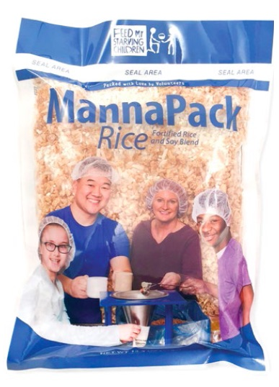 | MannaPack Rice | 1260 cajas | 370g | 18906.637 Kgs. | Feed My Starving Children | Estados Unidos de America | Julio de 2029 | $3.968253968 USD | 35 palets que contienen 1260 cajas de MannaPackTM-Rice (bolsa de 36 bolsas de 370 g) Paquetes de harina de proteína de soja y arroz fortificado | $5,000.00
 |  |  |  |  |  |  |  |  | Valor Total | $5,000.00

